Criterios Evaluación
CRITERIOS DE EVALUACIÓN RIESGOS
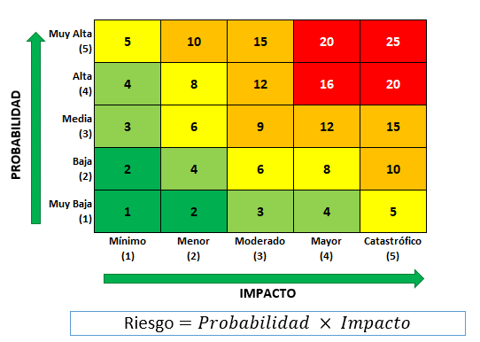
Probabilidad | Valor | Criterio
Muy Alta | 5 | Riesgo cuya probabilidad de ocurrencia es casi certera, es decir, se tiene un alto grado de seguridad de que éste se presente (91% y 100%). Ocurrirá en la mayor parte de las circunstancias.
Alta | 4 | Riesgo cuya probabilidad de ocurrencia es muy probable, es decir, se tiene entre 61% y 90% de seguridad que éste se presente. Se espera que ocurra en la mayor parte de las circunstancias.
Media | 3 | Riesgo cuya probabilidad de ocurrencia es moderada, es decir, se tiene entre 31% y 60% de seguridad que éste se presente. Debe ocurrir en algún momento.
Baja | 2 | Riesgo cuya probabilidad de ocurrencia es improbable, es decir, se tiene entre 10% y 30% de seguridad que éste se presente. Debería ocurrir en algún momento.
Muy Baja | 1 | Riesgo cuya probabilidad de ocurrencia es muy improbable, es decir, se tiene entre 1% y 9% de seguridad que éste se presente. Ocurriría sólo bajo circunstancias excepcionales.

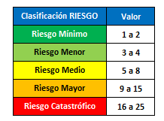
Impacto | Valor | Criterio
Catastrófico | 5 | El evento tendrá efectos gravísimos en el desarrollo de l proyecto. Ocasionando importantes pérdidas financieras, multas, de imagen, clientes, entre otros. Disminución considerable de la satisfacción del cliente.
Mayor | 4 | El evento tendrá efectos significativos para el desarrollo de procesos y cumplimiento del programa de trabajo. Disminución de la satisfacción del cliente.
Moderado | 3 | El evento provocará deterioro en el desarrollo del proyecto, dificultando o atrasando el cumplimiento normal de este, impidiendo que se desarrolle de forma adecuada. Dsminución de la satisfacción de forma moderada.
Menor | 2 | El evento tendrá efectos de menor envergadura en el proyecto que pueden ser asumidos sin mayores problemas . No afecta mayormente el cumplimiento de los objetivos y/o plazos comprometidos.
Mínimo | 1 | El evento puede tener un pequeño o nulo efecto en el desarrollo del proyecto y en el cumplimiento de los objetivos de este. No se generaran grandes perdidas ni atrasos.

IMPACTO

Riesgo

